П.З.
Перейти
Шаблон разработала учитель физики, математики и информатики Татьяна Николаевна Шамарина
Автор идеи: Прядкина Римма Абулкеримовна
 | Пояснительная записка

 | Шаблон "Мониторинг обученности обучающихся по предметам" позволяет завучу и учителю проанализировать результаты обучающихся по предметам и классам одного учителя-предметника или нескольких учителей по одному предмету в течение учебного года и создать по ним сводную ведомость.

Инструкции по работе с шаблонами и не только можно посмотреть в моем блоге: |  | https://shablonyanalizatory.blogspot.com
Видеоуроки по работе с программами Excel, PowerPoint и Word, по работе с шаблонами можно посмотреть на моем канале: |  | Канал на www.youtube.com
Другие шаблоны для учителей-предметников и завучей можно посмотреть на моем сайте: |  | http://tatiana-mol.savolenka.edusite.ru/
Если у Вас есть вопросы по работе с шаблоном, напишите письмо разработчику |  | inform-ikt@mail.ru

Инструкция
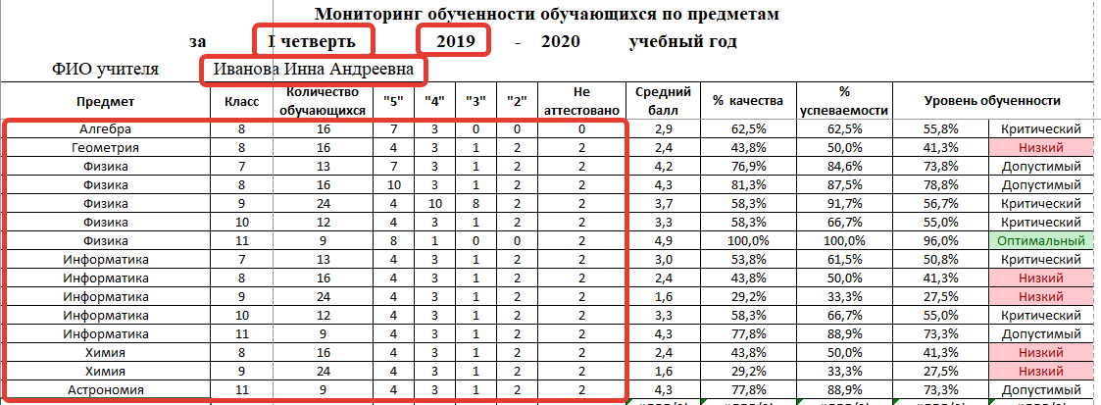
Инструкция по работе с мониторингом
На листе 1 введите следующие данные:
? | ФИО учителя
? | Период обучения
? | Предметы
? | Классы
? | Количество обучающихся
? | Количество 5, 4, 3, 2
? | Количество Н/А
(на скриншоте эти ячейки выделены)

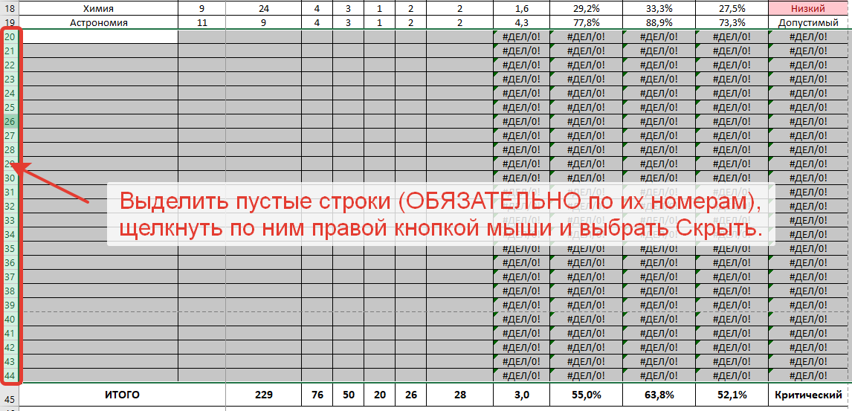
ОБЯЗАТЕЛЬНО нужно скрыть лишние строки
На остальных листах тоже нужно скрыть пустые строки. Но на них не нужно вводить предметы, классы, ФИО учителя, учебный год. Они появляются автоматически.

1
за | I четверть |  |  |  |  |  |  | - |  | учебный год
ВЫБЕРИТЕ ИЗ СПИСКА
ФИО учителя | Класс | Количество обучающихся | "5" | "4" | "3" | "2" | Не аттестовано | Средний балл | % качества | % успеваемости | Уровень обученности
Иванова О.А. | 5А | 23 | 3 | 5 | 10 | 6 | 0 | 3.3 | 34.8% | 78.3% | 46.8% | Низкий | Иванова О.А. 5А
Мартюшева Е.В. | 5Б | 30 | 5 | 9 | 16 | 0 | 0 | 3.6 | 46.7% | 100.0% | 55.1% | Критический | Мартюшева Е.В. 5Б
Долгушина М.И. | 5В | 28 | 4 | 21 | 2 | 0 | 0 | 3.9 | 89.3% | 96.4% | 64.9% | Допустимый | Долгушина М.И. 5В
Афанасьева Г.А. | 5Г | 26 | 12 | 14 | 0 | 0 | 0 | 4.5 | 100.0% | 100.0% | 80.6% | Оптимальный | Афанасьева Г.А. 5Г
ИТОГО |  | 107 | 24 | 49 | 28 | 6 | 0 | 3.9 | 68.2% | 94.4% | 62.1% | Допустимый

 | Количество обучающихся
Иванова О.А. 5А | 23
Мартюшева Е.В. 5Б | 30
Долгушина М.И. 5В | 28
Афанасьева Г.А. 5Г | 26

Количество "5"
 | "5"
Иванова О.А. 5А | 3
Мартюшева Е.В. 5Б | 5
Долгушина М.И. 5В | 4
Афанасьева Г.А. 5Г | 12

Количество "4"
 | "4"
Иванова О.А. 5А | 5
Мартюшева Е.В. 5Б | 9
Долгушина М.И. 5В | 21
Афанасьева Г.А. 5Г | 14

Количество 3
 | "3"
Иванова О.А. 5А | 10
Мартюшева Е.В. 5Б | 16
Долгушина М.И. 5В | 2
Афанасьева Г.А. 5Г | 0

Количество 2
 | "2"
Иванова О.А. 5А | 6
Мартюшева Е.В. 5Б | 0
Долгушина М.И. 5В | 0
Афанасьева Г.А. 5Г | 0

Средний балл
 | Средний балл
Иванова О.А. 5А | 3.3
Мартюшева Е.В. 5Б | 3.6
Долгушина М.И. 5В | 3.9
Афанасьева Г.А. 5Г | 4.5

% качества
 | % качества
Иванова О.А. 5А | 34.8%
Мартюшева Е.В. 5Б | 46.7%
Долгушина М.И. 5В | 89.3%
Афанасьева Г.А. 5Г | 100.0%

% успеваемости
 | % успеваемости
Иванова О.А. 5А | 78.3%
Мартюшева Е.В. 5Б | 100.0%
Долгушина М.И. 5В | 96.4%
Афанасьева Г.А. 5Г | 100.0%

Уровень обученности
 | Уровень обученности
Иванова О.А. 5А | 46.8%
Мартюшева Е.В. 5Б | 55.1%
Долгушина М.И. 5В | 64.9%
Афанасьева Г.А. 5Г | 80.6%

2
Мониторинг обученности обучающихся по предметам
за |  |  |  |  |  |  |  | - |  | учебный год
ВЫБЕРИТЕ ИЗ СПИСКА
ФИО учителя | Класс | Количество обучающихся | "5" | "4" | "3" | "2" | Не аттестовано | Средний балл | % качества | % успеваемости | Уровень обученности

ИТОГО |  | 0 | 0 | 0 | 0 | 0 | 0 | #DIV/0! | #DIV/0! | #DIV/0! | #DIV/0! | #DIV/0!

 | Количество обучающихся

Количество "5"
 | "5"

Количество "4"
 | "4"

Количество 3
 | "3"

Количество 2
 | "2"

Средний балл
 | Средний балл
 | 0.0
 | 0.0
 | 0.0
 | 0.0
 | 0.0
 | 0.0
 | 0.0
 | 0.0
 | 0.0
 | 0.0
 | 0.0
 | 0.0
 | 0.0
 | 0.0
 | 0.0
 | 0.0
 | 0.0
 | 0.0
 | 0.0
 | 0.0
 | 0.0
 | 0.0
 | 0.0
 | 0.0
 | 0.0
 | 0.0
 | 0.0
 | 0.0
 | 0.0
 | 0.0
 | 0.0
 | 0.0
 | 0.0
 | 0.0
 | 0.0
 | 0.0
 | 0.0
 | 0.0
 | 0.0
 | 0.0

% качества
 | % качества
 | 0.0%
 | 0.0%
 | 0.0%
 | 0.0%
 | 0.0%
 | 0.0%
 | 0.0%
 | 0.0%
 | 0.0%
 | 0.0%
 | 0.0%
 | 0.0%
 | 0.0%
 | 0.0%
 | 0.0%
 | 0.0%
 | 0.0%
 | 0.0%
 | 0.0%
 | 0.0%
 | 0.0%
 | 0.0%
 | 0.0%
 | 0.0%
 | 0.0%
 | 0.0%
 | 0.0%
 | 0.0%
 | 0.0%
 | 0.0%
 | 0.0%
 | 0.0%
 | 0.0%
 | 0.0%
 | 0.0%
 | 0.0%
 | 0.0%
 | 0.0%
 | 0.0%
 | 0.0%

% успеваемости
 | % успеваемости
 | 0.0%
 | 0.0%
 | 0.0%
 | 0.0%
 | 0.0%
 | 0.0%
 | 0.0%
 | 0.0%
 | 0.0%
 | 0.0%
 | 0.0%
 | 0.0%
 | 0.0%
 | 0.0%
 | 0.0%
 | 0.0%
 | 0.0%
 | 0.0%
 | 0.0%
 | 0.0%
 | 0.0%
 | 0.0%
 | 0.0%
 | 0.0%
 | 0.0%
 | 0.0%
 | 0.0%
 | 0.0%
 | 0.0%
 | 0.0%
 | 0.0%
 | 0.0%
 | 0.0%
 | 0.0%
 | 0.0%
 | 0.0%
 | 0.0%
 | 0.0%
 | 0.0%
 | 0.0%

Уровень обученности
 | Уровень обученности
 | 0.0%
 | 0.0%
 | 0.0%
 | 0.0%
 | 0.0%
 | 0.0%
 | 0.0%
 | 0.0%
 | 0.0%
 | 0.0%
 | 0.0%
 | 0.0%
 | 0.0%
 | 0.0%
 | 0.0%
 | 0.0%
 | 0.0%
 | 0.0%
 | 0.0%
 | 0.0%
 | 0.0%
 | 0.0%
 | 0.0%
 | 0.0%
 | 0.0%
 | 0.0%
 | 0.0%
 | 0.0%
 | 0.0%
 | 0.0%
 | 0.0%
 | 0.0%
 | 0.0%
 | 0.0%
 | 0.0%
 | 0.0%
 | 0.0%
 | 0.0%
 | 0.0%
 | 0.0%

3
Мониторинг обученности обучающихся по предметам
за |  |  |  |  |  |  |  | - |  | учебный год
ВЫБЕРИТЕ ИЗ СПИСКА
ФИО учителя | Класс | Количество обучающихся | "5" | "4" | "3" | "2" | Не аттестовано | Средний балл | % качества | % успеваемости | Уровень обученности

ИТОГО |  | 0 | 0 | 0 | 0 | 0 | 0 | #DIV/0! | #DIV/0! | #DIV/0! | #DIV/0! | #DIV/0!

 | Количество обучающихся

Количество "5"
 | "5"

Количество "4"
 | "4"

Количество 3
 | "3"

Количество 2
 | "2"

Средний балл
 | Средний балл
 | 0.0
 | 0.0
 | 0.0
 | 0.0
 | 0.0
 | 0.0
 | 0.0
 | 0.0
 | 0.0
 | 0.0
 | 0.0
 | 0.0
 | 0.0
 | 0.0
 | 0.0
 | 0.0
 | 0.0
 | 0.0
 | 0.0
 | 0.0
 | 0.0
 | 0.0
 | 0.0
 | 0.0
 | 0.0
 | 0.0
 | 0.0
 | 0.0
 | 0.0
 | 0.0
 | 0.0
 | 0.0
 | 0.0
 | 0.0
 | 0.0
 | 0.0
 | 0.0
 | 0.0
 | 0.0
 | 0.0

% качества
 | % качества
 | 0.0%
 | 0.0%
 | 0.0%
 | 0.0%
 | 0.0%
 | 0.0%
 | 0.0%
 | 0.0%
 | 0.0%
 | 0.0%
 | 0.0%
 | 0.0%
 | 0.0%
 | 0.0%
 | 0.0%
 | 0.0%
 | 0.0%
 | 0.0%
 | 0.0%
 | 0.0%
 | 0.0%
 | 0.0%
 | 0.0%
 | 0.0%
 | 0.0%
 | 0.0%
 | 0.0%
 | 0.0%
 | 0.0%
 | 0.0%
 | 0.0%
 | 0.0%
 | 0.0%
 | 0.0%
 | 0.0%
 | 0.0%
 | 0.0%
 | 0.0%
 | 0.0%
 | 0.0%

% успеваемости
 | % успеваемости
 | 0.0%
 | 0.0%
 | 0.0%
 | 0.0%
 | 0.0%
 | 0.0%
 | 0.0%
 | 0.0%
 | 0.0%
 | 0.0%
 | 0.0%
 | 0.0%
 | 0.0%
 | 0.0%
 | 0.0%
 | 0.0%
 | 0.0%
 | 0.0%
 | 0.0%
 | 0.0%
 | 0.0%
 | 0.0%
 | 0.0%
 | 0.0%
 | 0.0%
 | 0.0%
 | 0.0%
 | 0.0%
 | 0.0%
 | 0.0%
 | 0.0%
 | 0.0%
 | 0.0%
 | 0.0%
 | 0.0%
 | 0.0%
 | 0.0%
 | 0.0%
 | 0.0%
 | 0.0%

Уровень обученности
 | Уровень обученности
 | 0.0%
 | 0.0%
 | 0.0%
 | 0.0%
 | 0.0%
 | 0.0%
 | 0.0%
 | 0.0%
 | 0.0%
 | 0.0%
 | 0.0%
 | 0.0%
 | 0.0%
 | 0.0%
 | 0.0%
 | 0.0%
 | 0.0%
 | 0.0%
 | 0.0%
 | 0.0%
 | 0.0%
 | 0.0%
 | 0.0%
 | 0.0%
 | 0.0%
 | 0.0%
 | 0.0%
 | 0.0%
 | 0.0%
 | 0.0%
 | 0.0%
 | 0.0%
 | 0.0%
 | 0.0%
 | 0.0%
 | 0.0%
 | 0.0%
 | 0.0%
 | 0.0%
 | 0.0%

4
Мониторинг обученности обучающихся по предметам
за | I четверть |  |  |  |  |  |  | - |  | учебный год
ВЫБЕРИТЕ ИЗ СПИСКА
ФИО учителя | Класс | Количество обучающихся | "5" | "4" | "3" | "2" | Не аттестовано | Средний балл | % качества | % успеваемости | Уровень обученности

ИТОГО |  | 0 | 0 | 0 | 0 | 0 | 0 | #DIV/0! | #DIV/0! | #DIV/0! | #DIV/0! | #DIV/0!

 | Количество обучающихся

Количество "5"
 | "5"

Количество "4"
 | "4"

Количество 3
 | "3"

Количество 2
 | "2"

Средний балл
 | Средний балл
 | 0.0
 | 0.0
 | 0.0
 | 0.0
 | 0.0
 | 0.0
 | 0.0
 | 0.0
 | 0.0
 | 0.0
 | 0.0
 | 0.0
 | 0.0
 | 0.0
 | 0.0
 | 0.0
 | 0.0
 | 0.0
 | 0.0
 | 0.0
 | 0.0
 | 0.0
 | 0.0
 | 0.0
 | 0.0
 | 0.0
 | 0.0
 | 0.0
 | 0.0
 | 0.0
 | 0.0
 | 0.0
 | 0.0
 | 0.0
 | 0.0
 | 0.0
 | 0.0
 | 0.0
 | 0.0
 | 0.0

% качества
 | % качества
 | 0.0%
 | 0.0%
 | 0.0%
 | 0.0%
 | 0.0%
 | 0.0%
 | 0.0%
 | 0.0%
 | 0.0%
 | 0.0%
 | 0.0%
 | 0.0%
 | 0.0%
 | 0.0%
 | 0.0%
 | 0.0%
 | 0.0%
 | 0.0%
 | 0.0%
 | 0.0%
 | 0.0%
 | 0.0%
 | 0.0%
 | 0.0%
 | 0.0%
 | 0.0%
 | 0.0%
 | 0.0%
 | 0.0%
 | 0.0%
 | 0.0%
 | 0.0%
 | 0.0%
 | 0.0%
 | 0.0%
 | 0.0%
 | 0.0%
 | 0.0%
 | 0.0%
 | 0.0%

% успеваемости
 | % успеваемости
 | 0.0%
 | 0.0%
 | 0.0%
 | 0.0%
 | 0.0%
 | 0.0%
 | 0.0%
 | 0.0%
 | 0.0%
 | 0.0%
 | 0.0%
 | 0.0%
 | 0.0%
 | 0.0%
 | 0.0%
 | 0.0%
 | 0.0%
 | 0.0%
 | 0.0%
 | 0.0%
 | 0.0%
 | 0.0%
 | 0.0%
 | 0.0%
 | 0.0%
 | 0.0%
 | 0.0%
 | 0.0%
 | 0.0%
 | 0.0%
 | 0.0%
 | 0.0%
 | 0.0%
 | 0.0%
 | 0.0%
 | 0.0%
 | 0.0%
 | 0.0%
 | 0.0%
 | 0.0%

Уровень обученности
 | Уровень обученности
 | 0.0%
 | 0.0%
 | 0.0%
 | 0.0%
 | 0.0%
 | 0.0%
 | 0.0%
 | 0.0%
 | 0.0%
 | 0.0%
 | 0.0%
 | 0.0%
 | 0.0%
 | 0.0%
 | 0.0%
 | 0.0%
 | 0.0%
 | 0.0%
 | 0.0%
 | 0.0%
 | 0.0%
 | 0.0%
 | 0.0%
 | 0.0%
 | 0.0%
 | 0.0%
 | 0.0%
 | 0.0%
 | 0.0%
 | 0.0%
 | 0.0%
 | 0.0%
 | 0.0%
 | 0.0%
 | 0.0%
 | 0.0%
 | 0.0%
 | 0.0%
 | 0.0%
 | 0.0%

5
Мониторинг обученности обучающихся по предметам
за |  |  |  |  |  |  |  | - |  | учебный год
ВЫБЕРИТЕ ИЗ СПИСКА
ФИО учителя | Класс | Количество обучающихся | "5" | "4" | "3" | "2" | Не аттестовано | Средний балл | % качества | % успеваемости | Уровень обученности

ИТОГО |  | 0 | 0 | 0 | 0 | 0 | 0 | #DIV/0! | #DIV/0! | #DIV/0! | #DIV/0! | #DIV/0!

 | Количество обучающихся

Количество "5"
 | "5"

Количество "4"
 | "4"

Количество 3
 | "3"

Количество 2
 | "2"

Средний балл
 | Средний балл
 | 0.0
 | 0.0
 | 0.0
 | 0.0
 | 0.0
 | 0.0
 | 0.0
 | 0.0
 | 0.0
 | 0.0
 | 0.0
 | 0.0
 | 0.0
 | 0.0
 | 0.0
 | 0.0
 | 0.0
 | 0.0
 | 0.0
 | 0.0
 | 0.0
 | 0.0
 | 0.0
 | 0.0
 | 0.0
 | 0.0
 | 0.0
 | 0.0
 | 0.0
 | 0.0
 | 0.0
 | 0.0
 | 0.0
 | 0.0
 | 0.0
 | 0.0
 | 0.0
 | 0.0
 | 0.0
 | 0.0

% качества
 | % качества
 | 0.0%
 | 0.0%
 | 0.0%
 | 0.0%
 | 0.0%
 | 0.0%
 | 0.0%
 | 0.0%
 | 0.0%
 | 0.0%
 | 0.0%
 | 0.0%
 | 0.0%
 | 0.0%
 | 0.0%
 | 0.0%
 | 0.0%
 | 0.0%
 | 0.0%
 | 0.0%
 | 0.0%
 | 0.0%
 | 0.0%
 | 0.0%
 | 0.0%
 | 0.0%
 | 0.0%
 | 0.0%
 | 0.0%
 | 0.0%
 | 0.0%
 | 0.0%
 | 0.0%
 | 0.0%
 | 0.0%
 | 0.0%
 | 0.0%
 | 0.0%
 | 0.0%
 | 0.0%

% успеваемости
 | % успеваемости
 | 0.0%
 | 0.0%
 | 0.0%
 | 0.0%
 | 0.0%
 | 0.0%
 | 0.0%
 | 0.0%
 | 0.0%
 | 0.0%
 | 0.0%
 | 0.0%
 | 0.0%
 | 0.0%
 | 0.0%
 | 0.0%
 | 0.0%
 | 0.0%
 | 0.0%
 | 0.0%
 | 0.0%
 | 0.0%
 | 0.0%
 | 0.0%
 | 0.0%
 | 0.0%
 | 0.0%
 | 0.0%
 | 0.0%
 | 0.0%
 | 0.0%
 | 0.0%
 | 0.0%
 | 0.0%
 | 0.0%
 | 0.0%
 | 0.0%
 | 0.0%
 | 0.0%
 | 0.0%

Уровень обученности
 | Уровень обученности
 | 0.0%
 | 0.0%
 | 0.0%
 | 0.0%
 | 0.0%
 | 0.0%
 | 0.0%
 | 0.0%
 | 0.0%
 | 0.0%
 | 0.0%
 | 0.0%
 | 0.0%
 | 0.0%
 | 0.0%
 | 0.0%
 | 0.0%
 | 0.0%
 | 0.0%
 | 0.0%
 | 0.0%
 | 0.0%
 | 0.0%
 | 0.0%
 | 0.0%
 | 0.0%
 | 0.0%
 | 0.0%
 | 0.0%
 | 0.0%
 | 0.0%
 | 0.0%
 | 0.0%
 | 0.0%
 | 0.0%
 | 0.0%
 | 0.0%
 | 0.0%
 | 0.0%
 | 0.0%

